상품제안서
포토 사각 쿨매트 | 상품코드: S28664

 |  |  |  |  |  |  | 02-713-8555 | www.synergygift.co.kr
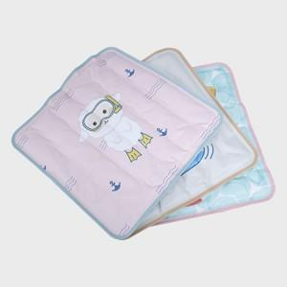 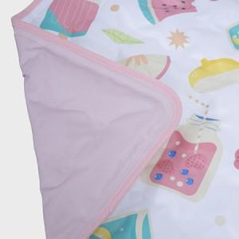 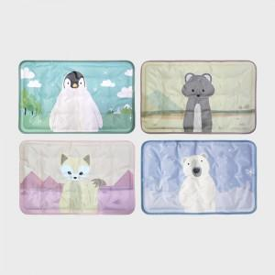

【상세/제작정보】

【인쇄/포장옵션】 | 풀칼라 / OPP(비닐)

【공급단가】 | 수량 | 100~ | 300~ | 500~ | 1,000~ | 3,000~
*VAT별도 | 25*40 | 7,800원 | 7,620원 | 7,380원 | 7,020원 | 6,780원
 | 35*35 | 9,490원 | 9,270원 | 8,970원 | 8,540원 | 8,240원
 | 40*40 | 15,600원 | 15,240원 | 14,760원 | 14,040원 | 13,560원
 | 45*70 | 28,600원 | 27,940원 | 27,060원 | 25,740원 | 24,860원

【상품 URL】 | https://www.synergygift.co.kr:443/src/goods_detail.php?gdno=28664

